例6-1
【例6-1】 根据下表中的数据，销售经理观察到销售数量影响销售额，他想了解如果销售数量稳定在3510时，销售额能达到多少？

方法一 回归报告法
年 | 订购日期 | 数量 | 销售额
1996年 | 7月 | 1462 | 27861.894957 |  | a | -11479.524335 |  | -11479.524335
 | 8月 | 1322 | 25485.274987 |  | b | 29.76426928 |  | 29.76426928
 | 9月 | 1124 | 26381.399988
 | 10月 | 1738 | 37515.724914 |  | R^2 | 0.94628550531
 | 11月 | 1735 | 45600.044943
 | 12月 | 2200 | 45239.629965 |  | 数量 | 3510
1997年 | 1月 | 2401 | 61258.06993 |  | 销售额预测值 | 92993.060839
 | 2月 | 2132 | 38483.634943
 | 3月 | 1770 | 38547.21997
 | 4月 | 1912 | 53032.952427
 | 5月 | 2164 | 53781.289928
 | 6月 | 1635 | 36362.802448
 | 7月 | 2054 | 51020.857453
 | 8月 | 1861 | 47287.669948
 | 9月 | 2343 | 55629.242457
 | 10月 | 2679 | 66749.225952
 | 11月 | 1856 | 43533.808967
 | 12月 | 2682 | 71398.428447
1998年 | 1月 | 3466 | 94225.310383
 | 2月 | 3115 | 99415.287456
 | 3月 | 4067 | 104901.65494
 | 4月 | 4680 | 123798.68242 |  |  |  |  | SUMMARY OUTPUT

 |  |  |  |  |  |  |  | 回归统计
 |  |  |  |  |  |  |  | Multiple R | 0.97277207264
 |  |  |  |  |  |  |  | R Square | 0.94628550531
 |  |  |  |  |  |  |  | Adjusted R Square | 0.94359978058
 |  |  |  |  |  |  |  | 标准误差 | 6375.8762347
 |  |  |  |  |  |  |  | 观测值 | 22

 |  |  |  |  |  |  |  | 方差分析
 |  |  |  |  |  |  |  |  | df | SS | MS | F | Significance F
 |  |  |  |  |  |  |  | 回归分析 | 1 | 14323212835 | 14323212835 | 352.33897697 | 3.6123379788E-14
 |  |  |  |  |  |  |  | 残差 | 20 | 813035955.2 | 40651797.76
 |  |  |  |  |  |  |  | 总计 | 21 | 15136248790

 |  |  |  |  |  |  |  |  | Coefficients | 标准误差 | t Stat | P-value | Lower 95% | Upper 95% | 下限 95.0% | 上限 95.0%
 |  |  |  |  |  |  |  | Intercept | -11479.524335 | 3878.5123281 | -2.9597751311 | 0.0077453588223 | -19569.959281 | -3389.0893884 | -19569.959281 | -3389.0893884
 |  |  |  |  |  |  |  | 数量 | 29.76426928 | 1.5856775609 | 18.770694632 | 3.6123379788E-14 | 26.456603849 | 33.071934711 | 26.456603849 | 33.071934711

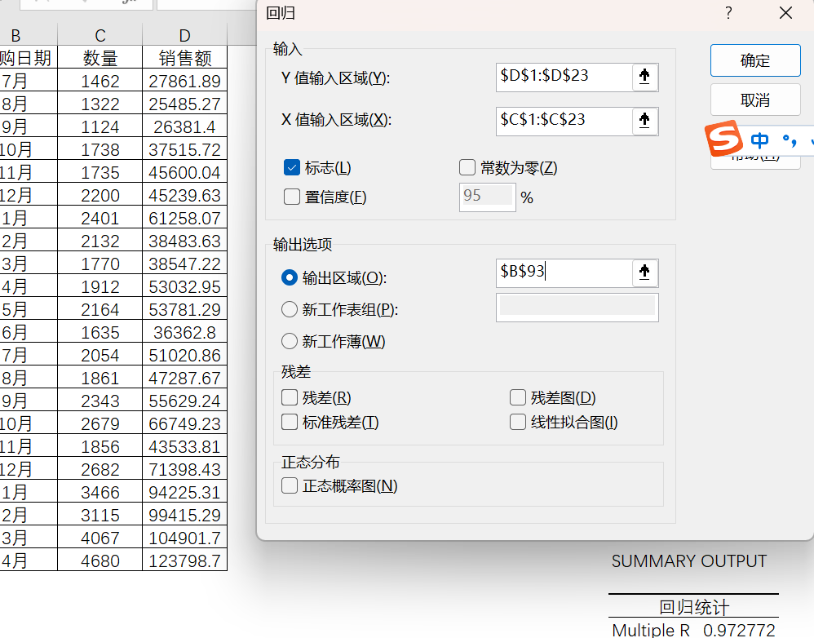




 |  | 文件-选项-加载项-转到

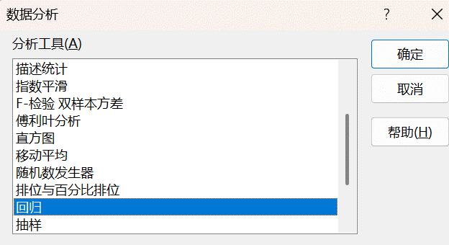

 | SUMMARY OUTPUT

 | 回归统计
 | Multiple R | 0.97277207264
 | R Square | 0.94628550531
 | Adjusted R Square | 0.94359978058
 | 标准误差 | 6375.8762347
 | 观测值 | 22

 | 方差分析
 |  | df | SS | MS | F | Significance F
 | 回归分析 | 1 | 14323212835 | 14323212835 | 352.33897697 | 3.6123379788E-14
 | 残差 | 20 | 813035955.2 | 40651797.76
 | 总计 | 21 | 15136248790

 |  | Coefficients | 标准误差 | t Stat | P-value | Lower 95% | Upper 95% | 下限 95.0% | 上限 95.0%
 | Intercept | -11479.524335 | 3878.5123281 | -2.9597751311 | 0.0077453588223 | -19569.959281 | -3389.0893884 | -19569.959281 | -3389.0893884
 | 数量 | 29.76426928 | 1.5856775609 | 18.770694632 | 3.6123379788E-14 | 26.456603849 | 33.071934711 | 26.456603849 | 33.071934711

方法二 规划求解法
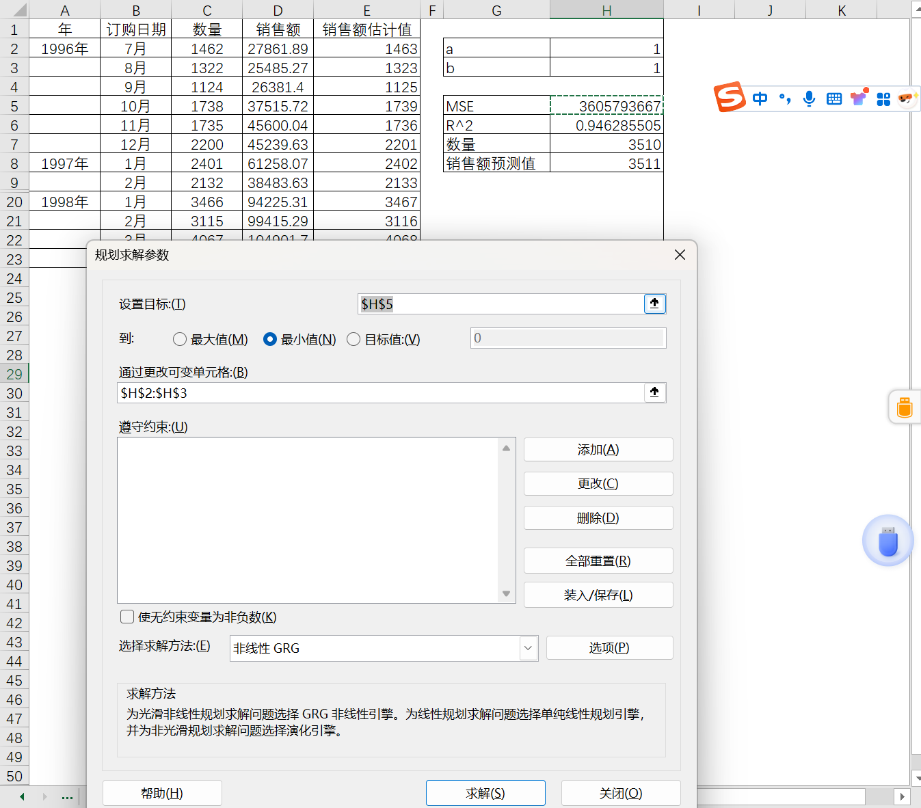
年 | 订购日期 | 数量 | 销售额 | 销售额估计值
1996年 | 7月 | 1462 | 27861.894957 | 32036.038449 | a | -11479.101309
 | 8月 | 1322 | 25485.274987 | 27869.062002 | b | 29.764117481
 | 9月 | 1124 | 26381.399988 | 21975.76674
 | 10月 | 1738 | 37515.724914 | 40250.934874 | MSE | 36956179.805
 | 11月 | 1735 | 45600.044943 | 40161.642521 | R^2 | 0.94628550531
 | 12月 | 2200 | 45239.629965 | 54001.95715 | 数量 | 3510
1997年 | 1月 | 2401 | 61258.06993 | 59984.544764 | 销售额预测值 | 92992.951051
 | 2月 | 2132 | 38483.634943 | 51977.997161
1998年 | 1月 | 3466 | 94225.310383 | 91683.329882
 | 2月 | 3115 | 99415.287456 | 81236.124646
 | 3月 | 4067 | 104901.65494 | 109571.56449
 | 4月 | 4680 | 123798.68242 | 127816.9685

